③機種情報
ドローン飛行許可申請ヒアリングシート
◇飛行させるドローンの情報

箱側面の左下に
機種名と製造番号記載あります。
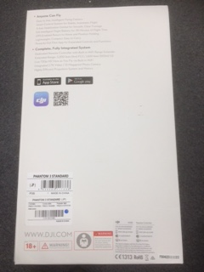
 | ※Ｉｎｓｐｉｒｅ１の製造番号の場所は、
 | 機体のバッテリーを入れる場所を機体後部から見ていただき、QRコードのそばに数字とアルファベットが混在したものがございます。そちらが製造番号となります。
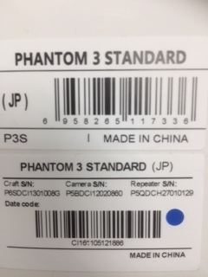

機種名

製造番号

飛行させる機種に関する情報
 |  | ①飛行させるDJIドローンは改造していますか？
 |  | ②プロペラガード（純正品）の装着はありますか？
機種名1 |  | ①改造 | 有り | 無し
製造番号 |  | ②プロペラガード装着 | 有り | 無し
機種名2 |  | ①改造 | 有り | 無し
製造番号 |  | ②プロペラガード装着 | 有り | 無し
機種名3 |  | ①改造 | 有り | 無し
製造番号 |  | ②プロペラガード装着 | 有り | 無し
機種名4 |  | ①改造 | 有り | 無し
製造番号 |  | ②プロペラガード装着 | 有り | 無し
機種名5 |  | ①改造 | 有り | 無し
製造番号 |  | ②プロペラガード装着 | 有り | 無し

⑥経歴確認
ドローン飛行許可申請ヒアリングシート
 | ◇ドローン飛行者に関する飛行経歴・知識・能力確認書 内容確認

 |  | 操縦者氏名 | 0 | １人目

飛行経歴 |  | ドローンの種類別に、１０時間以上の飛行経歴ありますか？ |  |  | はい | いいえ

知識 |  | 航空法関係法令に関する知識はありますか？ |  |  | はい | いいえ
 |  | 安全飛行に関する知識はありますか？ |  |  | はい | いいえ
 |  | ・飛行ルール（飛行の禁止空域、飛行の方法）
 |  | ・気象に関する知識
 |  | ・ドローンの安全機能（フェールセーフ機能 等）
 |  | ・取扱説明書に記載された日常点検項目
 |  | ・自動操縦システムを装備している場合には、当該システムの構造
 |  | 及び取扱説明書に記載された日常点検項目
 |  | ・ドローンを飛行させる際の安全を確保するために必要な体制
 |  | ・飛行形態に応じた追加基準

能力 | 一般 | 飛行前に、次に掲げる確認できますか？ |  |  | はい | いいえ
 |  | ・周囲の安全確認（第三者の立入の有無、風速・風向等の気象 等）
 |  | ・燃料又はバッテリーの残量確認
 |  | ・通信系統及び推進系統の作動確認
 | 遠隔操作の機体 | GPS等の機能を利用せず、安定した離陸及び着陸ができますか？ |  |  | はい | いいえ | 該当なし
 |  | GPS等の機能を利用せず、安定した飛行ができますか？ |  |  | はい | いいえ | 該当なし
 |  | ・上昇
 |  | ・一定装置、高度を維持したホバリング（回転翼機）
 |  | ・ホバリング状態から機首の方向90°回転（回転翼機）
 |  | ・前後移動
 |  | ・水平方向の飛行（左右移動又は左右旋回）
 |  | ・下降
 | 自動操縦の機体 | 自動操縦システムにおいて、適切に飛行経路を設定できますか？ |  |  | はい | いいえ | 該当なし | ※「自動操縦の機体」に関する能力は、自動操縦機能を使用する場合のみお答えください。
 |  |  |  |  |  |  |  | 自動操縦機能を使用しない飛行の申請の場合には「該当なし」としてください。

 |  | 飛行中に不具合が発生した際に、ドローンを安全に着陸させられ |  |  | はい | いいえ | 該当なし

 |  | るよう、適切に操作介入ができますか？

 | ◇ドローン飛行者に関する飛行経歴・知識・能力確認書 内容確認

 |  | 操縦者氏名 | 0 | ２人目

飛行経歴 |  | ドローンの種類別に、１０時間以上の飛行経歴ありますか？ |  |  | はい | いいえ

知識 |  | 航空法関係法令に関する知識はありますか？ |  |  | はい | いいえ
 |  | 安全飛行に関する知識はありますか？ |  |  | はい | いいえ
 |  | ・飛行ルール（飛行の禁止空域、飛行の方法）
 |  | ・気象に関する知識
 |  | ・ドローンの安全機能（フェールセーフ機能 等）
 |  | ・取扱説明書に記載された日常点検項目
 |  | ・自動操縦システムを装備している場合には、当該システムの構造
 |  | 及び取扱説明書に記載された日常点検項目
 |  | ・ドローンを飛行させる際の安全を確保するために必要な体制
 |  | ・飛行形態に応じた追加基準

能力 | 一般 | 飛行前に、次に掲げる確認できますか？ |  |  | はい | いいえ
 |  | ・周囲の安全確認（第三者の立入の有無、風速・風向等の気象 等）
 |  | ・燃料又はバッテリーの残量確認
 |  | ・通信系統及び推進系統の作動確認
 | 遠隔操作の機体 | GPS等の機能を利用せず、安定した離陸及び着陸ができますか？ |  |  | はい | いいえ | 該当なし
 |  | GPS等の機能を利用せず、安定した飛行ができますか？ |  |  | はい | いいえ | 該当なし
 |  | ・上昇
 |  | ・一定装置、高度を維持したホバリング（回転翼機）
 |  | ・ホバリング状態から機首の方向90°回転（回転翼機）
 |  | ・前後移動
 |  | ・水平方向の飛行（左右移動又は左右旋回）
 |  | ・下降
 | 自動操縦の機体 | 自動操縦システムにおいて、適切に飛行経路を設定できますか？ |  |  | はい | いいえ | 該当なし | ※「自動操縦の機体」に関する能力は、自動操縦機能を使用する場合のみお答えください。
 |  |  |  |  |  |  |  | 自動操縦機能を使用しない飛行の申請の場合には「該当なし」としてください。

 |  | 飛行中に不具合が発生した際に、ドローンを安全に着陸させられ |  |  | はい | いいえ | 該当なし

 |  | るよう、適切に操作介入ができますか？

 | ◇ドローン飛行者に関する飛行経歴・知識・能力確認書 内容確認

 |  | 操縦者氏名 | 0 | ３人目

ｃ
飛行経歴 |  | ドローンの種類別に、１０時間以上の飛行経歴ありますか？ |  |  | はい | いいえ

ｃ
知識 |  | 航空法関係法令に関する知識はありますか？ |  |  | はい | いいえ
 |  | 安全飛行に関する知識はありますか？ |  |  | はい | いいえ
 |  | ・飛行ルール（飛行の禁止空域、飛行の方法）
ｃ
 |  | ・気象に関する知識
 |  | ・ドローンの安全機能（フェールセーフ機能 等）
 |  | ・取扱説明書に記載された日常点検項目
 |  | ・自動操縦システムを装備している場合には、当該システムの構造
 |  | 及び取扱説明書に記載された日常点検項目
 |  | ・ドローンを飛行させる際の安全を確保するために必要な体制
 |  | ・飛行形態に応じた追加基準

ｃ
能力 | 一般 | 飛行前に、次に掲げる確認できますか？ |  |  | はい | いいえ
 |  | ・周囲の安全確認（第三者の立入の有無、風速・風向等の気象 等）
 |  | ・燃料又はバッテリーの残量確認
 |  | ・通信系統及び推進系統の作動確認
ｃ
 | 遠隔操作の機体 | GPS等の機能を利用せず、安定した離陸及び着陸ができますか？ |  |  | はい | いいえ | 該当なし
 |  | GPS等の機能を利用せず、安定した飛行ができますか？ |  |  | はい | いいえ | 該当なし
 |  | ・上昇
ｃ
 |  | ・一定装置、高度を維持したホバリング（回転翼機）
 |  | ・ホバリング状態から機首の方向90°回転（回転翼機）
 |  | ・前後移動
 |  | ・水平方向の飛行（左右移動又は左右旋回）
 |  | ・下降
 | 自動操縦の機体 | 自動操縦システムにおいて、適切に飛行経路を設定できますか？ |  |  | はい | いいえ | 該当なし | ※「自動操縦の機体」に関する能力は、自動操縦機能を使用する場合のみお答えください。
 |  |  |  |  |  |  |  | 自動操縦機能を使用しない飛行の申請の場合には「該当なし」としてください。
ｃ
 |  | 飛行中に不具合が発生した際に、ドローンを安全に着陸させられ |  |  | はい | いいえ | 該当なし
ｃ
 |  | るよう、適切に操作介入ができますか？

 | ◇ドローン飛行者に関する飛行経歴・知識・能力確認書 内容確認

 |  | 操縦者氏名 | 0 | ４人目

ｃ
飛行経歴 |  | ドローンの種類別に、１０時間以上の飛行経歴ありますか？ |  |  | はい | いいえ

ｃ
知識 |  | 航空法関係法令に関する知識はありますか？ |  |  | はい | いいえ
 |  | 安全飛行に関する知識はありますか？ |  |  | はい | いいえ
 |  | ・飛行ルール（飛行の禁止空域、飛行の方法）
 |  | ・気象に関する知識
ｃ
 |  | ・ドローンの安全機能（フェールセーフ機能 等）
 |  | ・取扱説明書に記載された日常点検項目
 |  | ・自動操縦システムを装備している場合には、当該システムの構造
 |  | 及び取扱説明書に記載された日常点検項目
 |  | ・ドローンを飛行させる際の安全を確保するために必要な体制
 |  | ・飛行形態に応じた追加基準

ｃ
能力 | 一般 | 飛行前に、次に掲げる確認できますか？ |  |  | はい | いいえ
 |  | ・周囲の安全確認（第三者の立入の有無、風速・風向等の気象 等）
 |  | ・燃料又はバッテリーの残量確認
 |  | ・通信系統及び推進系統の作動確認
ｃ
 | 遠隔操作の機体 | GPS等の機能を利用せず、安定した離陸及び着陸ができますか？ |  |  | はい | いいえ | 該当なし
 |  | GPS等の機能を利用せず、安定した飛行ができますか？ |  |  | はい | いいえ | 該当なし
 |  | ・上昇
 |  | ・一定装置、高度を維持したホバリング（回転翼機）
ｃ
 |  | ・ホバリング状態から機首の方向90°回転（回転翼機）
 |  | ・前後移動
 |  | ・水平方向の飛行（左右移動又は左右旋回）
 |  | ・下降
 | 自動操縦の機体 | 自動操縦システムにおいて、適切に飛行経路を設定できますか？ |  |  | はい | いいえ | 該当なし | ※「自動操縦の機体」に関する能力は、自動操縦機能を使用する場合のみお答えください。
 |  |  |  |  |  |  |  | 自動操縦機能を使用しない飛行の申請の場合には「該当なし」としてください。
ｃ
 |  | 飛行中に不具合が発生した際に、ドローンを安全に着陸させられ |  |  | はい | いいえ | 該当なし
ｃ
 |  | るよう、適切に操作介入ができますか？

 | ◇ドローン飛行者に関する飛行経歴・知識・能力確認書 内容確認

 |  | 操縦者氏名 | 0 | ５人目

ｃ
飛行経歴 |  | ドローンの種類別に、１０時間以上の飛行経歴ありますか？ |  |  | はい | いいえ

ｃ
知識 |  | 航空法関係法令に関する知識はありますか？ |  |  | はい | いいえ
 |  | 安全飛行に関する知識はありますか？ |  |  | はい | いいえ
 |  | ・飛行ルール（飛行の禁止空域、飛行の方法）
 |  | ・気象に関する知識
ｃ
 |  | ・ドローンの安全機能（フェールセーフ機能 等）
 |  | ・取扱説明書に記載された日常点検項目
 |  | ・自動操縦システムを装備している場合には、当該システムの構造
 |  | 及び取扱説明書に記載された日常点検項目
 |  | ・ドローンを飛行させる際の安全を確保するために必要な体制
 |  | ・飛行形態に応じた追加基準

ｃ
能力 | 一般 | 飛行前に、次に掲げる確認できますか？ |  |  | はい | いいえ
 |  | ・周囲の安全確認（第三者の立入の有無、風速・風向等の気象 等）
 |  | ・燃料又はバッテリーの残量確認
 |  | ・通信系統及び推進系統の作動確認
ｃ
 | 遠隔操作の機体 | GPS等の機能を利用せず、安定した離陸及び着陸ができますか？ |  |  | はい | いいえ | 該当なし
 |  | GPS等の機能を利用せず、安定した飛行ができますか？ |  |  | はい | いいえ | 該当なし
 |  | ・上昇
ｃ
 |  | ・一定装置、高度を維持したホバリング（回転翼機）
 |  | ・ホバリング状態から機首の方向90°回転（回転翼機）
 |  | ・前後移動
 |  | ・水平方向の飛行（左右移動又は左右旋回）
 |  | ・下降
 | 自動操縦の機体 | 自動操縦システムにおいて、適切に飛行経路を設定できますか？ |  |  | はい | いいえ | 該当なし | ※「自動操縦の機体」に関する能力は、自動操縦機能を使用する場合のみお答えください。
ｃ
 |  |  |  |  |  |  |  | 自動操縦機能を使用しない飛行の申請の場合には「該当なし」としてください。

 |  | 飛行中に不具合が発生した際に、ドローンを安全に着陸させられ |  |  | はい | いいえ | 該当なし
ｃ
 |  | るよう、適切に操作介入ができますか？

⑦飛行場所情報
ドローン飛行許可申請ヒアリングシート
※飛行場所を特定しない包括申請の場合は、記入不要です。

飛行場所の広域図、詳細図を添付して下さい。

 |  | ↓地図の名称を必ずご記載下さい。（Ｇｏｏｇｌｅ Ｍａｐ、国土地理院地図など）
（広域図例）国土地理院地図を使用 | （広域図）
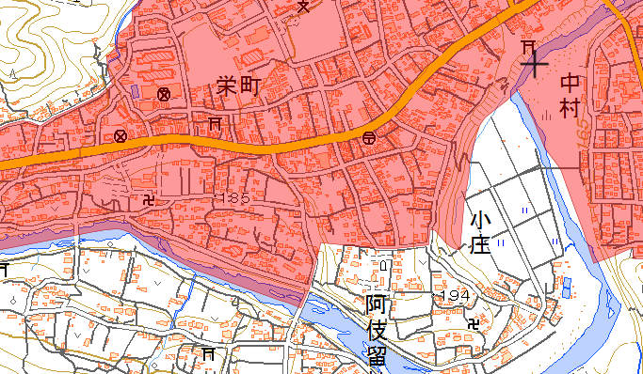

飛行場所

 |  | ↓地図の名称を必ずご記載下さい。（Ｇｏｏｇｌｅ Ｍａｐ、国土地理院地図など）
（詳細図例）国土地理院地図を使用 | （詳細図）
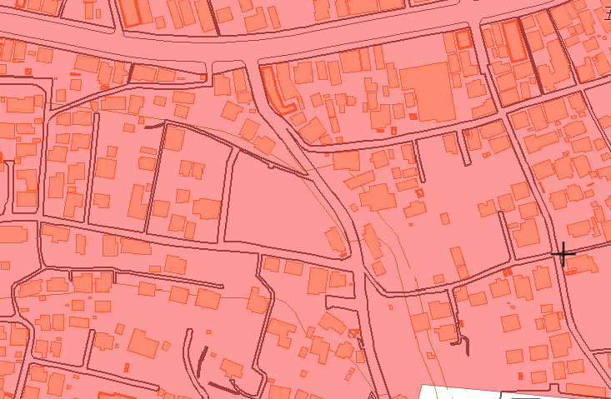

飛行場所

